Wemos
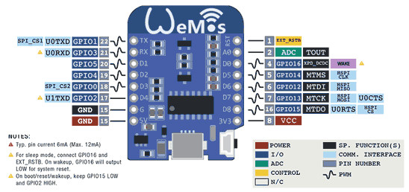
 |  |  | https://www.luisllamas.es/wemos-d1-mini-una-genial-placa-de-desarrollo-con-esp8266/

Pin | ESP-8266 Pin | Función
TX | TXD | TXD
RX | RXD | RXD
A0 | A0 | Analog input (max 3.2V)
D0 | GPIO16 | IO
D1 | GPIO5 | IO, PWM, Interrupt, I2C, SCL
D2 | GPIO4 | IO, PWM, Interrupt, I2C, SDA
D3 | GPIO0 | IO 10k Pull-up, PWM, Interrupt, I2C
D4 | GPIO2 | IO 10k Pull-up, PWM, Interrupt, I2C, BUILTIN_LED
D5 | GPIO14 | IO, PWM, Interrupt, I2C, SCK
D6 | GPIO12 | IO, PWM, Interrupt, I2C,, MISO
D7 | GPIO13 | IO, PWM, Interrupt, I2C,, MOSI
D8 | GPIO15 | IO 10k Pull-down, PWM, Interrupt, I2C,, SS
G | GND | Ground
5V | - | 5V
3V3 | 3.3V | 3.3V
RST | RST | Reset

